Chi tiết địa chất
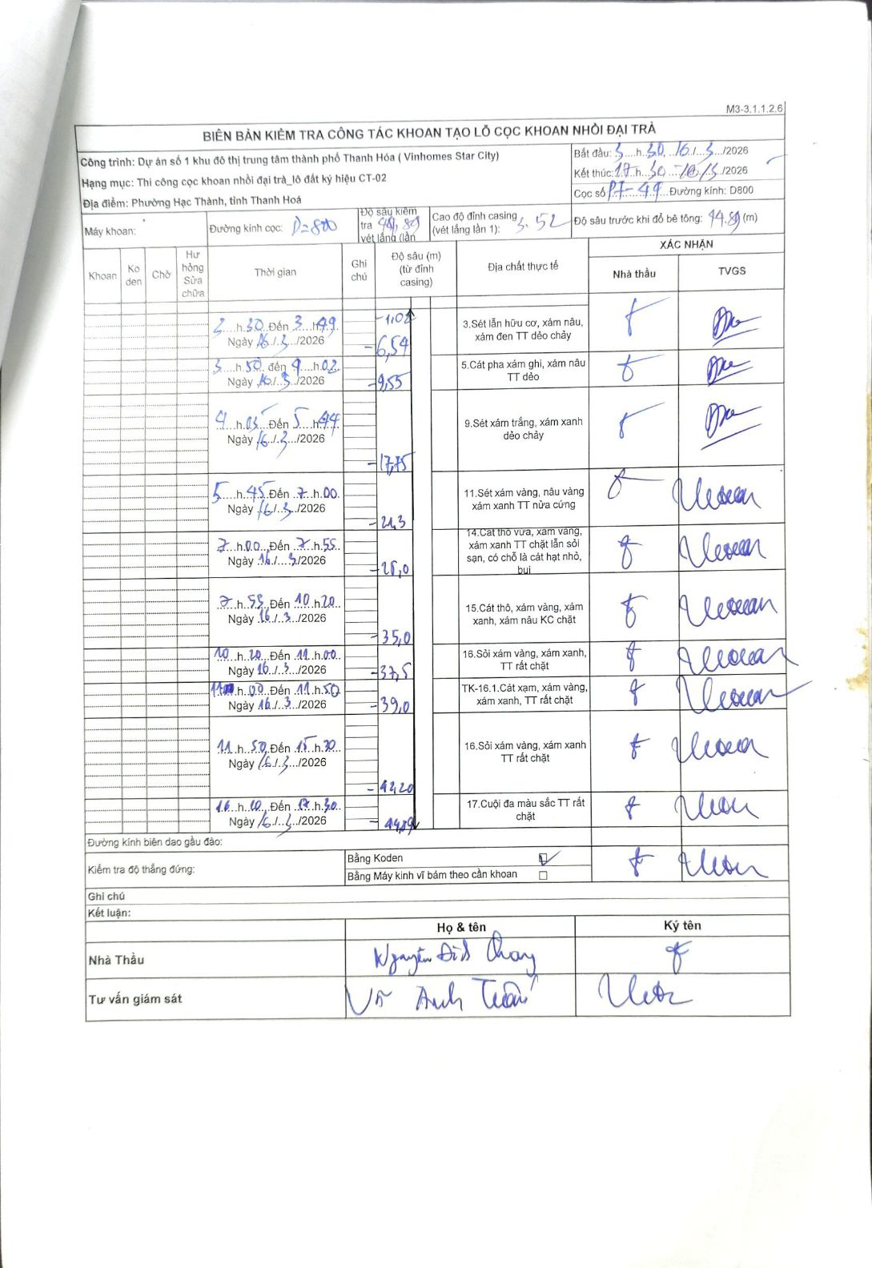
Dự án | Dự án số 1 khu đô thị trung tâm thành phố Thanh Hóa (Vinhomes Star City)
Hạng mục | Thi công cọc khoan nhồi đại trà_lô đất ký hiệu CT-02
Tên bộ phận | Phường Hạc Thành, tỉnh Thanh Hoá
Số hiệu cọc | P7-49
Biên bản số
Đường kính | D800
Bắt đầu thi công | 05:30 16/03/2026
Kết thúc thi công | 17:30 16/03/2026

Địa chất TT | Đường kính | Mô tả lớp thiết kế | Từ (h) | Đến (h) | Cao độ từ | Cao độ đến | T.Gian (h) | Dài (m) | V (m/h) | Ghi chú
1 | D800 | Sét lẫn hữu cơ, xám nâu, xám đen TT dẻo chảy | 03:30 16/03/2026 | 03:49 16/03/2026 | -1.02 | -6.54 | 0.32 | 5.52 | 17.43
2 | D800 | Cát pha xám ghi, xám nâu TT dẻo | 03:50 16/03/2026 | 04:02 16/03/2026 | -6.54 | -9.55 | 0.2 | 3.01 | 15.05
3 | D800 | Sét xám trắng, xám xanh dẻo chảy | 04:03 16/03/2026 | 05:44 16/03/2026 | -9.55 | -17.75 | 1.68 | 8.2 | 4.87
4 | D800 | Sét xám vàng, nâu vàng xám xanh TT nửa cứng | 05:45 16/03/2026 | 7:00 16/03/2026 | -17.75 | -21.3 | 1.25 | 3.55 | 2.84
5 | D800 | Cát thô vừa, xám vàng, xám xanh TT chặt lẫn sỏi sạn, có chỗ là cát hạt nhỏ, bụi | 07:00 16/03/2026 | 07:55 16/03/2026 | -21.3 | -28 | 0.92 | 6.7 | 7.31
6 | D800 | Cát thô, xám vàng, xám xanh, xám nâu KC chặt | 07:53 16/03/2026 | 10:20 16/03/2026 | -28 | -35 | 2.45 | 7 | 2.86
7 | D800 | Sỏi xám vàng, xám xanh, TT rất chặt | 10:20 16/03/2026 | 11:00 16/03/2026 | -35 | -37.5 | 0.67 | 2.5 | 3.75
8 | D800 | TK-16.1. Cát xạm, xám vàng, xám xanh, TT rất chặt | 11:00 16/03/2026 | 11:50 16/03/2026 | -37.5 | -39 | 0.83 | 1.5 | 1.8
9 | D800 | Sỏi xám vàng, xám xanh TT rất chặt | 11:50 16/03/2026 | 15:30 16/03/2026 | -39 | -42.2 | 3.67 | 3.2 | 0.87
10 | D800 | Cuội đá màu sắc TT rất chặt | 16:10 16/03/2026 | 17:30 16/03/2026 | -42.2 | -44.89 | 1.33 | 2.69 | 2.02 | Thời gian ghi đè từ 16h00 đến 17h30

ẢNH BIÊN BẢN GỐC

